SHEET
Images | Publication numbers | Publication kind codes | Publication dates | Original document | Earliest priority date | Title | Abstract | Inventors | Latest standardized assignees - inventors removed | All citing patents | Assignee country | Assignee address | Citing patents - Standardized publication number | Technology domains | All cited patents
 | MA53779 MA53779 | B1 A1 | 2023-04-28 2023-01-31 | Open | 2021-07-20 | (MA53779) Appareil portatif pour le control non-invasif de la glycemie | (MA53779) L’invention a pour objet un appareil portatif sans consommables et sans douleurs pour le contrôle non-invasif de la glycémie, basé sur des mesures électromagnétiques qualitatives et quantitatives simultanées des formes alpha-d- glucopyranose et beta-d- glucopyranose présentes dans le sang de l’être humain. | GRIGUER HAFID EL ALAMI RAFIQ MOHAMED EL KOHEN PATRICE MATHIEW AHMED KOUSTA MAHMOUD EZZAT | UNIVERSITY MOHAMMED VI POLYTECHNIC | 0 |  |  |  | Medical technology | 0
 | MA53187 MA53187 | B2 A1 | 2023-03-31 2022-10-31 | Open | 2021-05-03 | (MA53187) Composition bioactive à partir d'extraits de plante d'alfa à effet antitumoral et antioxydant | (MA53187) La présente invention concerne une composition bioactive, à effet antitumoral et antioxydant, obtenue à partir de la plate de l’alfa « stipa tenacissima l ». Ladite composition comprend une teneur en lupéol supérieure à 5% en poids, de préférence supérieure à 10% en poids et une teneur en ß-sitostérol supérieure à 3% en poids, de préférence supérieure à 8%. L’invention concerne aussi un procédé d’extraction et de purification de ladite composition bioactive. | CHERKAOUI OMAR HANNACHE HASSAN EL BOUCHTI MEHDI GMOUH SAID OUMAM MINA EL ACHABY MOUNIR BENBACER LEILA | ÉCOLE SUPÉRIEURE DES INDUSTRIES DU TEXTILE ET DE L'HABILLEMENT (ESITH) UNIVERSITE HASSAN II DE CASABLANCA (UH2C) UNIVERSITY MOHAMMED VI POLYTECHNIC CENTRE NATIONAL DE LENERGIE DES SCIENCES & TECHNIQUES NUCLEAIRES (CNESTEN) | 2 |  |  | MA--63521;MA--63521 MA--62195;MA--62195 | Pharmaceuticals | 0
 | MA60165 MA60165 | B1 A1 | 2025-02-28 2024-11-29 | Open | 2023-05-02 | (MA60165) Antenne tout-textile pour les applications des réseaux corporels sans fil (WBAN) | (MA60165) La présente invention une antenne entièrement textile offrant de bonnes performances et pouvant être intégrée dans des vêtements, proposée pour les applications de réseau corporel sans fil (WBAN). Ladite antenne comprend un matériau conducteur "Stick E Shield", en forme de E, collé sur un substrat choisi dun tissu Jeans avec une constante diélectrique de 1.7, une épaisseur de 0,733 mm et une tangente de perte de 0,025. | CHERKAOUI OMAR EL ACHABY MOUNIR EL BATAL KHADIJA EDDIAI ADIL DOUHI SAID MAZROUI M’HAMMED | ÉCOLE SUPÉRIEURE DES INDUSTRIES DU TEXTILE ET DE L'HABILLEMENT (ESITH) UNIVERSITE HASSAN II DE CASABLANCA (UH2C) UNIVERSITY MOHAMMED VI POLYTECHNIC | 0 |  |  |  | Telecommunications | 2
 | MA59014 MA59014 | B1 A1 | 2024-10-31 2024-06-28 | Open | 2022-12-28 | (MA59014) Elaboration d’un biofertilisant à base des boues de lavage des phosphates et de microorganismes rhizosphériques | (MA59014) La présente invention décrit la bioformulation d'un biofertilisant en utilisant un phosphocompost à base des boues de lavage des phosphastes enrichi avec des bactéries rhizosphériques à activités PGP (Plant Growth-Promotion) et des champignons mycorhiziens arbusculaires (CMA) isolés de la rhizosphère de plantes poussant sur les boues de lavage des phosphates. Des consortia de bactéries PGP et de CMA ont été caractérisés en termes de biocompatibilité et de capacité à solubiliser et à mobiliser les formes des phosphates assimilables par la plante à partir de formes de phosphates complexes présentes dans les boues des phosphates. Les performances agronomiques ont été évaluées sur un sol pauvre en phosphate à travers des cultures dune plante maraichère (tomate), une légumineuse (haricot), une céréale (maïs) et un arbre fruitier (olivier). | CHERKAOUI EL MODAFAR SOUMYA EL ABED ALLAL DOUIRA SOURNIA AMIR ADELILAH MEDDICH SANAE EL MAALOUM BRAHIM BENBRIK SOUMAYA EL GABARDI AYOUB HAOUAS ALAE EL ABED SAAD LBNSOUDA KORAICHI YOUSSEF ZEROUAL | OCP SA UNIVERSITY MOHAMMED VI POLYTECHNIC UNIVERSITY CADI AYYAD UNIVERSITY SIDI MOHAMMED BEN ABDELLAH UNIVERSITY IBN TOFAIL | 0 |  |  |  | Basic materials chemistry Biotechnology | 1
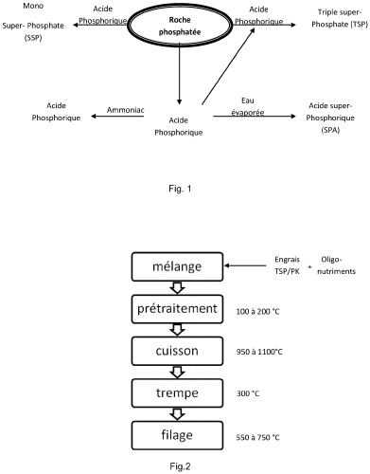 Open | EP4085030 EP4085030 EP4085030 MA47836 WO2021/137679 MA47836 | B1 C0 A1 B1 A1 A1 | 2024-12-18 2024-12-18 2022-11-09 2021-10-29 2021-07-08 2021-06-30 | Open | 2019-12-31 | (EP4085030) Procédé de fabrication de fibre de verre de phosphate | (WO2021/137679) La présente invention concerne le domaine des fibre de verre, en particulier elle se rapporte à un procédé de fabrication de fibre de verre de phosphate à usage dans le domaine du textile technique, et l'utilisation d'un tel textile dans des applications en isolation dans le bâtiment et pour l'agriculture. Le procédé selon l'invention utilise un engrais de type TSP ou PK et des source d'oligo-nutriments pour former un mélange à transformer par fusion afin de former un verre ayant un taux de P2O5 compris entre 45% et 60% de préférence 54%. | EL BOUCHTI MEHDI SALOUMI NEZHA HANNACHE HASSAN OUMAM MINA JAMALEDDINE OUMAIMA LAHLOU MOHAMED TAMRAOUI YOUSSEF CHERKAOUI OMAR | ÉCOLE SUPÉRIEURE DES INDUSTRIES DU TEXTILE ET DE L'HABILLEMENT (ESITH) UNIVERSITE HASSAN II DE CASABLANCA (UH2C) UNIVERSITY MOHAMMED VI POLYTECHNIC | 0 | (WO2021/137679) MA | (WO2021/137679) NAME=ÉCOLE SUPÉRIEURE DES INDUSTRIES DU TEXTILE ET DE L'HABILLEMENT (ESITH) km 8, route d'El Jadida B.P 7731, Oulfa Casablanca, 20190 , COUNTRY=MA NAME=UNIVERSITE HASSAN II DE CASABLANCA (UH2C) 19, rue Tarik Ibnou Ziad, Mers Sultan BP 9167 Casablanca , COUNTRY=MA NAME=UNIVERSITE MOHAMED VI POLYTECHNIQUE (UM6P) Lot 660, Hay Moulay Rachid Ben Guerir, 43150 , COUNTRY=MA |  | Basic materials chemistry Materials, metallurgy Other special machines | 3
Open | MA51851 MA51851 WO2022/108435 | B1 A1 A1 | 2022-08-31 2022-05-31 2022-05-27 | Open | 2020-11-23 | (WO2022/108435) Nouveau procédé de transformation du phosphogypse | (WO2022/108435) La présente invention concerne un procédé de transformation du phosphogypse, un rejet de l'industrie du phosphate, en produits à haute valeur ajoutées à savoir le sulfate d'ammonium et l'oxalate de calcium. | TAMRAOUI YOUSSEF BOUHFID RACHID EL ACHABY MOUNIR ABOU EL KACEM QAISS ALAMI HAMDANE YOUNES RAJI MARYA | UNIVERSITY MOHAMMED VI POLYTECHNIC MASCIR MOROCCAN FOUNDATION FOR ADVANCED SCIENCE INNOVATION & RESEARCH | 2 | (WO2022/108435) MA | (WO2022/108435) NAME=UNIVERSITE MOHAMMED VI POLYTECHNIQUE (UM6P) Lot 660, Hay Moulay Rachid 43150, Benguerir BEN GUERIR, 43150 , COUNTRY=MA NAME=MASCIR (MOROCAN FOUNDATION FOR ADVANCED SCIENCE INNOVATION & RESEARCH) RABAT DESIGN CENTER, RUE MOHAMED EL JAZOULI, MADINAT AL IRFANE, RABAT 10100, Morocco RABAT, 10100 , COUNTRY=MA | FR3154924 WO2025239762 | Materials, metallurgy Organic fine chemistry | 5
 | MA51965 MA51965 | B2 A1 | 2023-09-27 2022-08-31 | Open | 2020-12-30 | (MA51965) Système et procédé pour la gestion de la sécurité routière. | (MA51965) La présente invention concerne un système automatisé pour l’amélioration et de la gestion de la sécurité routière, et plus précisément, la prise de décision des actions pertinentes, permettant de réduire les risques d'accidents. Il est principalement basé sur le traitement des données des accidents routiers, à travers une architecture constituée de trois composants (100, 110, 120) pour collecter/stocker, analyser/recommander et exploiter les données. | BOURZEIX FRANCOIS NAGGAR OTHMANE SEFRIOUI KAWTAR BERRADA ISMAIL FARDOUSSE KHALID | MASCIR (MOROCAN FOUNDATION FOR ADVANCED SCIENCE INNOVATION & RESEARCH) UNIVERSITY SIDI MOHAMMED BEN ABDELLAH UNIVERSITY MOHAMMED VI POLYTECHNIC | 0 |  |  |  | Control | 0
 | MA47856 MA47856 | B1 A1 | 2021-09-30 2021-06-30 | Open | 2019-12-31 | (MA47856) Retardateur de flamme à base de poudre de phosphate naturel pour usage dans le textile | (MA47856) La présente invention concerne une composition de retardateur de flamme à usage dans le domaine du textile. Le retardateur de flamme selon l’invention comprend du phosphate naturel sous forme de poudre fine intégrée dans une solution aqueuse d’un polymère d’enduction. Pour atteindre le niveau de viscosité visé, un épaississant a été ajouté goutte par goutte lors de l’agitation du polymère. La pate obtenue est appliquée sur une matrice textile selon un procédé direct par raclage. | LAHLOU MOHAMED CHERKAOUI OMAR HANNACHE HASSAN EL BOUCHTI MEHDI GMOUH SAID BOUKHKHRISS AICHA BOUASRIA ASMA EL MESSOUDI MOHAMED | MOHAMMED VI POLYTECHNIC UNIVERSITY UNIVERSITY HASSAN II ÉCOLE SUPÉRIEURE DES INDUSTRIES DU TEXTILE ET DE L'HABILLEMENT (ESITH) | 0 |  |  |  | Basic materials chemistry | 0
 | MA58223 MA58223 | B1 A1 | 2024-07-31 2024-05-31 | Open | 2022-10-26 | (MA58223) Système basé sur une architecture logicielle intelligente distribuée pour le pilotage et la prédiction de la production dans une mine à ciel ouvert | (MA58223) La présente invention concerne le système basé sur une architecture logicielle intelligente distribuée pour le pilotage et la prédiction de la production dans une mine à ciel ouvert. Ce système permet la planification intelligente dynamique de la production ainsi que la prédiction de la production. Ce système utilise lintelligence artificielle dans la prise de décision dans la production à travers le système expert qui se caractérise par sa compétence, sa rapidité, sa robustesse, sa fiabilité, son niveau de détail, sa flexibilité, sa prédiction et sa capacité de stockage. Elle permet la consolidation de la transformation digitale vers lindustrie 4.0 par lutilisation des nouvelles technologies telles que les dispositifs IoT, lintelligence artificielle et le big data. Il offre ainsi une structure distribuée selon les concepts de lintelligence artificielle. Le système est composé de: − Une entité de collecte de donnée − Une base de données − Un système expert − Une entité de production − Une entité de rapport de production − Une entité de supervision et de contrôle de la production − Une entité de communication | SEMMAR ATAE MEDROMI HICHAM MACHKOUR NADIA GRIGUER HAFID | UNIVERSITY MOHAMMED VI POLYTECHNIC FONDATION DE RECHERCHE DE DEVELOPPEMENT & DINNOVATION EN SCIENCES & INGENIERIE | 0 |  |  |  | IT methods for management Telecommunications | 3
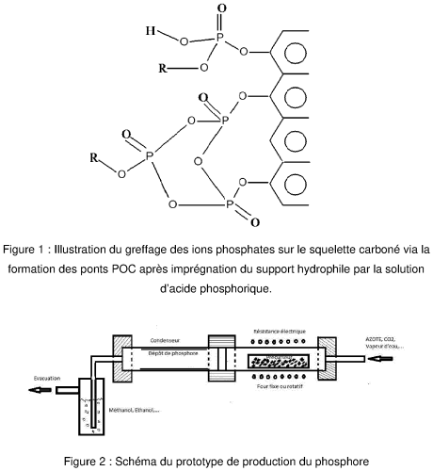 Open | EP3891099 EP3891099 US20220017366 EP3891099 MA44177 MA44177 WO2020/117033 | C0 B1 A1 A1 B1 A1 A1 | 2023-06-07 2023-06-07 2022-01-20 2021-10-13 2020-11-30 2020-06-30 2020-06-11 | Open | 2018-12-06 | (EP3891099) Procédé pour la production du phosphore | (WO2020/117033) L'invention a pour objet le développement d'un nouveau procédé de production du phosphore P4 à partir de l'acide phosphorique. Dans ce procédé on mélange l'acide phosphorique et une source hydrophile de carbone et d'hydrogène (biomasse, kérogène, boue des stations d'épuration « STEP », polymère organique), le mélange est traité à une température de 80 à 150°C pour assurer le greffage des phosphates sur le squelette carboné. La production du phosphore P4 est réalisée par traitement thermique du précurseur à une température à laquelle le phosphore est produit. La gamme de température est de 550°C à 950°C. Ce procédé peut être mis en œuvre à des températures inférieures à celles de la production classique du phosphore sans avoir lieu à la production de sous-produits solides normalement formés dans la production classique du phosphore. Comme application on peut produire de l'acide phosphorique pur à usage alimentaire ou médicale. | ALAMI HAMEDANE YOUNES HANNACHE HASSAN MANOUN BOUCHAIB TAMRAOUI YOUSSEF OUMAM MINA GMOUH SAID | UNIVERSITY MOHAMMED VI POLYTECHNIC UNIVERSITY HASSAN 1ER DE SETTAT UNIVERSITE HASSAN II DE CASABLANCA (UH2C) | 2 | (WO2020/117033) MA | (WO2020/117033) NAME=UNIVERSITÉ MOHAMMED VI POLYTECHNIQUE Université Mohammed VI Polytechnique Lot 660, Hay Moulay Rachid Ben Guerir 43150 , COUNTRY=MA NAME=UNIVERSITÉ HASSAN 1ER DE SETTAT 50 Rue Ibnou Lhaytham B.P. 577 Settat, 26002 , COUNTRY=MA NAME=UNIVERSITÉ HASSAN II DE CASABLANCA 19 Rue Tarik Ibnou Ziad Casablanca, 20000 , COUNTRY=MA | WO2022224068 EP4313857;EP4313857;EP4313857 WO2022208389 AT-524546;AT-524546 | Materials, metallurgy | 9
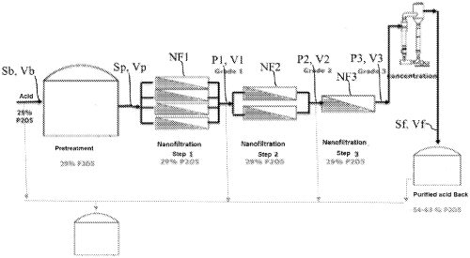 Open | US20250289717 ZA202306766 IN202317044044 EP4259313 JOP20230131 AR124296 WO2022/124874 FR3117103 | A1 B A A1 A1 A1 A1 A1 | 2025-09-18 2025-08-27 2024-07-26 2023-10-18 2023-06-08 2023-03-15 2022-06-16 2022-06-10 | Open | 2020-12-09 | (EP4259313) Procede de determination de parametres de melange pour la preparation d'une solution d'acide phosphorique comprenant une teneur controlee en un ou plusieurs de ses constituants | (WO2022/124874) L'invention concerne un procédé de détermination de paramètres de mélange pour la préparation d'une solution d'acide phosphorique comprenant une teneur contrôlée en au moins un de ses constituants chimiques, dite solution à préparer, ladite solution à 5 préparer étant obtenue en mélangeant au moins deux solutions d'acide phosphorique, dites solutions à mélanger, présentant chacune une teneur différente en ledit constituant chimique, dont au moins une est un perméat résultant de la filtration d'une solution brute d'acide phosphorique au travers d'au moins une membrane de nanofiltration, ledit procédé étant caractérisé en ce qu'il comprend les étapes suivantes : 10 (1) la fourniture d'une teneur souhaitée (Tm) en ledit constituant chimique dans la solution d'acide phosphorique à préparer, et d'un volume souhaité (Vm) de ladite solution d'acide phosphorique à préparer, (2) la détermination, par un ordinateur, à partir de la teneur souhaitée (Tm) et du volume souhaité (Vm) : 15 - d'au moins une combinaison d'au moins deux solutions d'acide phosphorique parmi les solutions d'acide phosphorique à mélanger, - des volumes de chacune desdites solution d'acide phosphorique à mélanger de la combinaison, de sorte que le mélange des solutions d'acide phosphorique de la combinaison conduise 20 à la solution d'acide phosphorique à préparer. | KHALESS KHAOULA HAFNAOUI ANASS BOULIF RACHID | OCP SA UNIVERSITY MOHAMMED VI POLYTECHNIC | 0 | (WO2022/124874) MA (FR3117103) MA | (WO2022/124874) NAME=UNIVERSITE MOHAMED VI POLYTECHNIQUE Lot 660 Hay Moulay Rachid 43150 BENGUERIR MAROC BENGUERIR, 43150 , COUNTRY=MA NAME=OCP SA Hay Erraha Rue Al Abtal No. 2-4 Casablanca 20200, Casablanca, 20200 , COUNTRY=MA (FR3117103) NAME=OCP SA Hay Erraha Rue Al Abtal n° 2-4 , CITY=CASABLANCA , POSTCODE=20200 , COUNTRY=MA NAME=UNIVERSITE MOHAMED VI POLYTECHNIQUE Lot 660 Hay Moulay Rachid , CITY=BENGUERIR , POSTCODE=43150 , COUNTRY=MA |  | Chemical engineering Materials, metallurgy | 1
 | MA47004 MA47004 | B1 A1 | 2021-07-29 2021-04-30 | Open | 2019-09-18 | (MA47004) Procédé d'élimination des métaux lourds de l'acide phosphorique | (MA47004) Procédé d’élimination des métaux lourds d’une solution ou de bouillies d’acide phosphorique en ajoutant des sulfures alcalins qui, en présence de la matière organique, conduisent à la formation de complexes organométalliques. Ces complexes précipitent aisément dans l’acide phosphorique et s’éliminent par simple filtration, décantation ou raclage mécanique. | HANNACHE HASSAN MANOUN BOUCHAIB GMOUH SAID TAMRAOUI YOUSSEF ALAMI HAMEDANE YOUNES LOUIHI SAID AMALHAY MOHAMED | UNIVERSITY MOHAMMED VI POLYTECHNIC UNIVERSITE HASSAN II DE CASABLANCA (UH2C) UNIVERSITY HASSAN 1ER | 0 |  |  |  | Materials, metallurgy | 0
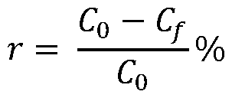 Open | FR3140622 WO2024/076226 | A1 A1 | 2024-04-12 2024-04-11 | Open | 2022-10-07 | (WO2024/076226) Procédé de récupération du phosphore dans une eau usée chargée en ions orthophosphates | (WO2024/076226) L'invention concerne un procédé de récupération du phosphore dans une eau usée chargée en ions orthophosphates (4) comprenant au moins les étapes successives suivantes : - (E1) mélange d'une source de phosphogypse (1) et d'un hydroxyde alcalin (2) en milieu aqueux de sorte à faire précipiter un solide comprenant de l'hydroxyde de calcium (3), - (E2) détermination de la concentration en ions orthophosphates dans l'eau usée chargée en ions orthophosphates (4), - (E3) dispersion du solide comprenant de l'hydroxyde de calcium (3) dans l'eau usée (4) de sorte à faire précipiter le calcium avec les ions orthophosphates de l'eau usée sous forme d'un solide comprenant de la monétite (5), la quantité d'hydroxyde de calcium dispersée étant choisie en fonction de la concentration en ions orthophosphates déterminée lors de l'étape (E2), - (E4) séparation du solide comprenant de la monétite (5) obtenue et de l'eau usée appauvrie en ions orthophosphates (6). | HASSOUNE HICHAM LACHEHAB ADIL BOULIF RACHID BENHIDA RACHID | OCP SA UNIVERSITY MOHAMMED VI POLYTECHNIC | 0 | (WO2024/076226) MA (FR3140622) MA | (WO2024/076226) NAME=OCP SA Hay Erraha Rue Al Abtal n° 2-4 20200 CASABLANCA , COUNTRY=MA NAME=UNIVERSITE MOHAMMED VI POLYTECHNIQUE Lot 660 Hay Moulay Rachid 43150 BENGUERIR , COUNTRY=MA (FR3140622) NAME=OCP SA Hay Erraha Rue Al Abtal n° 2-4 , CITY=CASABLANCA , POSTCODE=20200 , COUNTRY=MA NAME=UNIVERSITE MOHAMED VI POLYTECHNIQUE Lot 660 Hay Moulay Rachid , CITY=BENGUERIR , POSTCODE=43150 , COUNTRY=MA |  | Environmental technology Materials, metallurgy | 3
 | MA59286 MA59286 | B1 A1 | 2024-11-29 2024-07-31 | Open | 2023-01-25 | (MA59286) Traitement de la matière organique contenue dans les solutions aqueuses d’acide minéral par voie électrochimique | (MA59286) La présence de la matière organique (MO) dans les acides minéraux après lixiviation or lors de la production, plus particulièrement lacide phosphorique affecte la performance des opérations en aval, et la qualité des produits finis. Le traitement par oxydation chimique et par adsorption est le plus utilisés, cependant leur performance et limité ne permet pas lobtention un taux dabattement élevé de la MO. Le traitement délimination de la MO à partir des acides minéraux par voie électrochimique avancé, donne lieu une réduction élevée de la matière organique, spécialement dans lacide phosphorique. En effet un taux dabattement supérieur à 85% voire 90% est obtenu pour une densité de courant de plus de 2Am/m-2. | MAZOUZ HAMID RACHID BOULIF ANAS HAFNAOUI KACEM EL KACEMI ABDELLAH ALAOUI AICHA ABDELMAJID | OCP SA UNIVERSITY MOHAMMED VI POLYTECHNIC UNIVERSITY MOHAMMED V RABAT | 0 |  |  |  | Environmental technology | 2
Open | MA71276 FR3140379 FR3140379 WO2024/072201 | A1 B1 A1 A1 | 2025-12-31 2024-09-13 2024-04-05 2024-04-04 | Open | 2022-09-30 | (WO2024/072201) Procede de recuperation des terres rares et du sulfate de calcium contenus dans un phosphogypse | (WO2024/072201) L'invention concerne un procédé de récupération des terres rares et du sulfate de calcium compris dans un phosphogypse (P0) comprenant les étapes suivantes : (a) lavage et broyage du phosphogypse (P0) de sorte à obtenir un phosphogypse broyé (P1), (b) lixiviation à plusieurs étages du phosphogypse broyé (P1) par une solution saline (S0), de sorte à obtenir une première solution enrichie en sulfate et en calcium (S1) et des insolubles enrichis en terres rares (P2, P3), (c) lixiviation à plusieurs étages des insolubles enrichis en terres rares (P2, P3) par une solution acide (S0'), de sorte à obtenir une deuxième solution enrichie en sels de terres rares (S2) et un solide appauvri en terres rares (P4), (d) évaporation de la première solution enrichie en sulfate et en calcium (S1), de sorte à obtenir du sulfate de calcium solide (P5) et un filtrat riche en sels (S3). | RACHID BENHIDA KHAOULA KHALESS SARA AIT HAK EL MAHDI MOUNIT | UNIVERSITY MOHAMMED VI POLYTECHNIC OCP SA | 3 | (WO2024/072201) MA (FR3140379) MA (FR3140379) MA | (WO2024/072201) NAME=OCP SA Hay Erraha Rue Al Abtal n° 2-4 20200 CASABLANCA , COUNTRY=MA NAME=UNIVERSITE MOHAMMED VI POLYTECHNIQUE Lot 660 Hay Moulay Rachid 43150 BENGUERIR , COUNTRY=MA (FR3140379) NAME=UNIVERSITE MOHAMED VI POLYTECHNIQUE Lot 660 Hay Moulay Rachid , CITY=BENGUERIR , POSTCODE=43150 , COUNTRY=MA NAME=OCP SA Hay Erraha Rue Al Abtal n° 2-4 , CITY=CASABLANCA , POSTCODE=20200 , COUNTRY=MA (FR3140379) NAME=UNIVERSITE MOHAMED VI POLYTECHNIQUE Lot 660 Hay Moulay Rachid , CITY=BENGUERIR , POSTCODE=43150 , COUNTRY=MA NAME=OCP SA Hay Erraha Rue Al Abtal n° 2-4 , CITY=CASABLANCA , POSTCODE=20200 , COUNTRY=MA | WO202605586 FR3163954 CN119431080 CN119747368 | Materials, metallurgy | 4
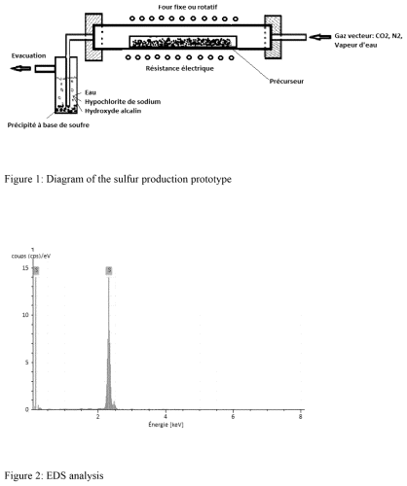 Open | US12116273 US20220055898 EP3898507 MA44296 MA44296 WO2020/130765 | B2 A1 A1 B1 A1 A1 | 2024-10-15 2022-02-24 2021-10-27 2020-11-30 2020-06-30 2020-06-25 | Open | 2018-12-18 | (EP3898507) Procédé pour la production du soufre à partir du phosphogypse | (WO2020/130765) L'objectif de l'invention est le développement d'un nouveau procédé de production du soufre à partir de phosphogypse. Au cours de ce processus, le phosphogypse est mélangé à une source de carbone et d'hydrogène formant une barbotine après gâchage. Cette source de carbone et d'hydrogène est un polymère organique naturel ou synthétique, à titre d'exemple qui n'est pas limitatif, biomasse, pneus usés ou plastique, kérogène ou goudrons. Les granulés subissent un traitement thermique (100 à 150 °C) pour évaporer l'eau de gâchage. Le produit obtenu subit un traitement thermique (550 à 900°C) sous atmosphère neutre et/ou partiellement oxydante. Les gaz générés sont barbotés dans de l'eau déminéralisée, une solution d'hypochlorite de sodium ou une solution aqueuse basique ce qui permet le piégeage, entre autres, de molécules organosoufrés et la précipitation du soufre S8. Les gaz non piégés par l'eau sont récupérés pour extraire les produits soufrés volatils. | ALAMI HAMEDANE YOUNES HANNACHE HASSAN MANOUN BOUCHAIB TAMRAOUI YOUSSEF OUMAM MINA | UNIVERSITY MOHAMMED VI POLYTECHNIC UNIVERSITE HASSAN1ER DE SETTAT | 0 | (WO2020/130765) MA | (WO2020/130765) NAME=UNIVERSITÉ MOHAMMED VI POLYTECHNIQUE Lot 660, Hay Moulay Rachid, Ben Guerir 43150 BEN GUERIR, 43150 , COUNTRY=MA NAME=UNIVERSITÉ HASSAN 1ER DE SETTAT 50 Rue Ibnou Lhaytham B.P. 577, Settat 26002 Settat, 26002 , COUNTRY=MA NAME=UNIVERSITÉ HASSAN II DE CASABLANCA 19 Rue Tarik Ibnou Ziad Casablanca, Maroc Casablanca, 20000 , COUNTRY=MA |  | Materials, metallurgy | 9
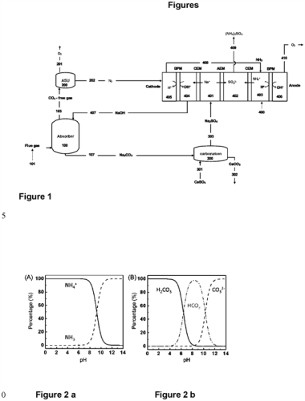 Open | MA65759 MA65759 WO2025/239762 | B1 A1 A1 | 2026-03-31 2025-11-28 2025-11-20 | Open | 2024-05-16 | (WO2025/239762) Procédé intégré de production de sulfate d'ammonium par valorisation des déchets de phosphogypse | (WO2025/239762) La présente invention concerne un procédé électrochimique intégré pour la production de sulfate d'ammonium, fonctionnant à basse température et pression, utilisant uniquement des sources d'énergies renouvelables et valorisant les déchets de Phosphogypsum et les émissions de CO2 de l'industrie du phosphate. | BOUABOULA HOUSSAM ZAABOUT ABDELGHAFOUR BELMABKHOUT YOUSSEF | UNIVERSITY MOHAMMED VI POLYTECHNIC | 0 | (WO2025/239762) MA | (WO2025/239762) NAME=UNIVERSITÉ MOHAMMED VI POLYTECHNIQUE Lot 660, Hay Moulay Rachid, Benguerir Benguerir, 43150 , COUNTRY=MA |  | Basic materials chemistry Chemical engineering Environmental technology Materials, metallurgy Surface technology, coating | 7
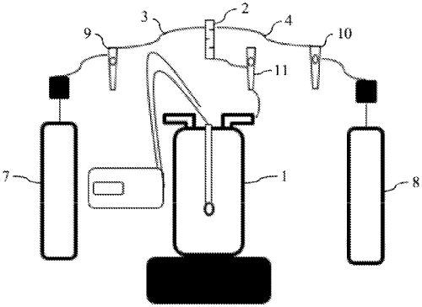 Open | ZA202301387 RU2844042 CN118139819 US20230303400 EP4188880 IN202317008843 BR112023001697 FR3113050 AU2021315328 BR112023001697 FR3113050 CA3187515 WO2022/025742 | B C1 A A1 A1 A A2 B1 A1 A0 A1 A1 A1 | 2025-07-30 2025-07-24 2024-06-04 2023-09-28 2023-06-07 2023-05-19 2023-05-02 2023-04-21 2023-03-09 2023-02-07 2022-02-04 2022-02-03 2022-02-03 | Open | 2020-07-31 | (EP4188880) Procédé de fabrication de sulfate d'ammonium et de carbonate de calcium a partir de phosphogypse | (WO2022/025742) La présente invention concerne un procédé de fabrication de sulfate d'ammonium et de carbonate de calcium à partir de phosphogypse, caractérisé en ce qu'il comprend les étapes suivantes : - dispersion du phosphogypse dans de l'eau pour former une suspension liquide de phosphogypse, - barbotage de dioxyde de carbone gazeux et d'ammoniac gazeux dans la suspension liquide de phosphogypse pour faire précipiter le carbonate de calcium, - filtration de la suspension liquide de phosphogypse pour obtenir un filtrat comprenant le sulfate d'ammonium, et un résidu solide comprenant le précipité de carbonate de calcium, - évaporation du filtrat pour obtenir le sulfate d'ammonium et séchage du résidu solide pour obtenir le carbonate de calcium. | HASSOUNE HICHAM LACHEHAB ADIL BOULIF RACHID | OCP SA UNIVERSITY MOHAMMED VI POLYTECHNIC | 5 | (WO2022/025742) MA (FR3113050) MA (FR3113050) MA | (WO2022/025742) NAME=UNIVERSITE MOHAMED VI POLYTECHNIQUE Lot 660 Hay Moulay Rachid BENGUERIR, 43150 , COUNTRY=MA (FR3113050) NAME=OCP SA Hay Erraha Rue Al Abtal n° 2-4 , CITY=CASABLANCA , POSTCODE=20200 , COUNTRY=MA NAME=UNIVERSITE MOHAMED VI POLYTECHNIQUE Lot 660 Hay Moulay Rachid , CITY=BENGUERIR , POSTCODE=43150 , COUNTRY=MA (FR3113050) NAME=OCP SA Hay Erraha Rue Al Abtal n° 2-4 , CITY=CASABLANCA , POSTCODE=20200 , COUNTRY=MA NAME=UNIVERSITE MOHAMED VI POLYTECHNIQUE Lot 660 Hay Moulay Rachid , CITY=BENGUERIR , POSTCODE=43150 , COUNTRY=MA | FR3154924 CN120887377 CN119637919 CN117142507 EP4499273 WO2023182878 FR3133766 | Chemical engineering Environmental technology Materials, metallurgy | 13
Open | US20220011219 US20220011224 WO2022/010947 | A1 A1 A1 | 2022-01-13 2022-01-13 2022-01-13 | Open | 2020-07-07 | (WO2022/010947) Diagnostic de maladie par spectroscopie et apprentissage automatique | (WO2022/010947) Des aspects de la présente invention concernent des techniques permettant de diagnostiquer si un pathogène (par exemple, le SARS-CoV-2) est présent chez un sujet à l'aide de techniques de spectroscopie infrarouge (IR) et d'apprentissage automatique. Les techniques utilisent des données spectrales obtenues à partir de la réalisation d'une spectroscopie IR sur un échantillon biologique (par exemple, de la salive ou un échantillon nasal, ou un matériel génétique extrait à partir de celle-ci) pour générer un ensemble de valeurs caractéristiques. Les valeurs caractéristiques sont fournies en tant qu'entrée à un modèle d'apprentissage machine pour obtenir une sortie indiquant si le pathogène est présent dans l'échantillon biologique. La sortie du modèle d'apprentissage machine peut être utilisée pour déterminer un résultat de diagnostic pour un sujet. | BERTSIMAS DIMITRIS LAHLOU KITANE DRISS AZAMI NAWFEL FEKKAK JAMAL BENHIDA RACHID LOUKMAN SALMA MARCHOUDI NABILA | MASSACHUSETTS INSTITUTE OF TECHNOLOGY UNIVERSITY MOHAMMED VI POLYTECHNIC LABORATOIRE ANOUAL | 6 | (WO2022/010947) MA (US20220011219) MA (US20220011224) MA | (WO2022/010947) NAME=MASSACHUSETTS INSTITUTE OF TECHNOLOGY 77 Massachusetts Avenue Cambridge, MA 02139 , COUNTRY=US NAME=MOHAMMED VI POLYTECHNIC UNIVERSITY Lot 660 Hay Moulay Rachid Ben Guerir 43150 , COUNTRY=MA NAME=LABORATOIRE ANOUAL Boulevard d'Alexandrie Casablanca, 20250 , COUNTRY=MA (US20220011219) NAME=Massachusetts Institute of Technology , CITY=Cambridge , STATE=MA , COUNTRY=US , ATYP=US Company NAME=Mohammed VI Polytechnic University , CITY=Ben Guerir , COUNTRY=MA , ATYP=Non-US Company NAME=Laboratoire Anoual , CITY=Casablanca , COUNTRY=MA , ATYP=Non-US Company (US20220011224) NAME=Massachusetts Intitute of Technology , CITY=Cambridge , STATE=MA , COUNTRY=US , ATYP=US Company NAME=Mohammed VI Polytechnic University , CITY=Ben Guerir , COUNTRY=MA , ATYP=Non-US Company NAME=Laboratoire Anoual , CITY=Casablanca , COUNTRY=MA , ATYP=Non-US Company | WO2023224859 WO202514801 CN116625979 US20240074696 US20250321185 US20230215565 US20230386662 US20230386662 | Analysis of biological materials Computer technology Measurement Medical technology Telecommunications | 7
Open | ZA202408049 CN119522131 EP4499273 IN202417077399 RU2024131998 FR3133766 WO2023/182878 | B A A1 A A A1 A1 | 2025-06-25 2025-02-25 2025-02-05 2024-12-20 2024-11-22 2023-09-29 2023-09-28 | Open | 2022-03-25 | (EP4499273) Procédé d'absorption de dioxyde de carbone par du phosphogypse | (WO2023/182878) L'invention concerne un procédé d'absorption de dioxyde de carbone par du phosphogypse, comprenant une étape d'injection de dioxyde de carbone dans un milieu réactionnel comprenant une solution alcaline dont le pH est compris entre 7,5 et 9 et du phosphogypse, et la formation de carbonate de calcium, caractérisé en ce que la solution alcaline est de l'eau de mer. | HASSOUNE HICHAM LACHEHAB ADIL BENHIDA RACHID DHIBA DRISS BOULIF RACHID | OCP SA UNIVERSITY MOHAMMED VI POLYTECHNIC | 0 | (WO2023/182878) MA (FR3133766) MA | (WO2023/182878) NAME=OCP SA 20200 Hay Erraha Rue Al Abtal n° 2-4 20200 CASABLANCA , COUNTRY=MA NAME=UNIVERSITE MOHAMED VI POLYTECHNIQUE Lot 660 Hay Moulay Rachid 43150 BENGUERIR , COUNTRY=MA (FR3133766) NAME=OCP SA Hay Erraha Rue Al Abtal n° 2-4 , CITY=CASABLANCA , POSTCODE=20200 , COUNTRY=MA NAME=UNIVERSITE MOHAMED VI POLYTECHNIQUE Lot 660 Hay Moulay Rachid , CITY=BENGUERIR , POSTCODE=43150 , COUNTRY=MA |  | Environmental technology Materials, metallurgy | 7
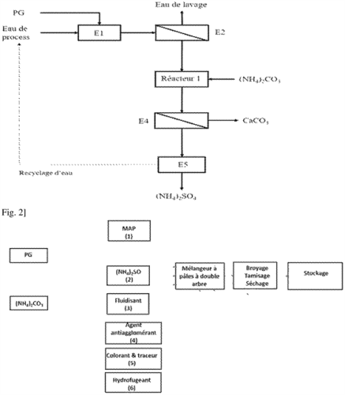 Open | FR3154924 | A1 | 2025-05-09 | Open | 2023-11-07 | (FR3154924) Fabrication d’une poudre d’extinction abc a partir du phosphogypse | (FR3154924) La présente invention concerne un procédé de préparation d’une poudre d’extinction ABC à partir du phosphogypse (PG). | EL OUALLADI ABDERRAHMANE MANAR SLIMAN BENHIDA RACHID KHALESS KHAOULA ARROUR SAMIR | UNIVERSITY MOHAMMED VI POLYTECHNIC | 0 | (FR3154924) MA | (FR3154924) NAME=UNIVERSITE MOHAMMED VI POLYTECHNIQUE Lot 660 Hay Moulay Rachid , CITY=BENGUERIR , POSTCODE=43150 , COUNTRY=MA |  | Environmental technology Materials, metallurgy | 5
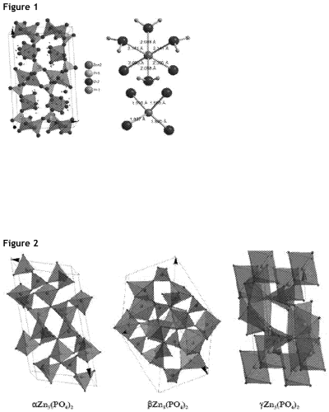 Open | MA62255 EP4247542 EP4247542 US20240327219 IN202317040549 EP4247542 JOP20230111 FR3116269 WO2022/108434 FR3116269 | B1 B1 C0 A1 A A1 A1 B1 A1 A1 | 2025-12-31 2025-08-13 2025-08-13 2024-10-03 2024-07-26 2023-09-27 2023-05-21 2022-11-18 2022-05-27 2022-05-20 | Open | 2020-11-19 | (EP4247542) Procede de fabrication de phosphate de zinc | (WO2022/108434) La présente divulgation concerne un procédé de préparation de phosphate de zinc sous l'action d'ultrasons dont la fréquence est supérieure à 100 kHz. | KHALESS KHAOULA BOULIF RACHID BENHIDA RACHID | OCP SA UNIVERSITY MOHAMMED VI POLYTECHNIC | 0 | (WO2022/108434) MA (FR3116269) MA (FR3116269) MA | (WO2022/108434) NAME=OCP SA Hay Erraha Rue Al Abtal No. 2-4 CASABLANCA, 20200 , COUNTRY=MA NAME=UNIVERSITE MOHAMED VI POLYTECHNIQUE Lot 660 Hay Moulay Rachid BENGUERIR, 43150 , COUNTRY=MA (FR3116269) NAME=OCP SA Hay Erraha Rue Al Abtal n° 2-4 , CITY=CASABLANCA , POSTCODE=20200 , COUNTRY=MA , REG=851012716 NAME=UNIVERSITE MOHAMED VI POLYTECHNIQUE Lot 660 Hay Moulay Rachid , CITY=BENGUERIR , POSTCODE=43150 , COUNTRY=MA (FR3116269) NAME=OCP SA Hay Erraha Rue Al Abtal n° 2-4 , CITY=CASABLANCA , POSTCODE=20200 , COUNTRY=MA , REG=851012716 NAME=UNIVERSITE MOHAMED VI POLYTECHNIQUE Lot 660 Hay Moulay Rachid , CITY=BENGUERIR , POSTCODE=43150 , COUNTRY=MA |  | Chemical engineering Materials, metallurgy | 5
 | MA57564 MA57564 | B1 A1 | 2024-05-31 2024-02-29 | Open | 2022-08-08 | (MA57564) Purification de boues de phosphates et son application dans la fabrication d’emballages à base de cellulose | (MA57564) L’invention a pour objet un procédé pour l’obtention de particules minérales utilisées dans la fabrication de papier, en particulier de papier composite, par purification de boues de lavage issues du traitement de minerais de phosphates. L’utilisation des particules minérales ainsi obtenues consiste à mélanger ces dernières avec de fibres cellulosiques, en particulier d’origine naturelle, suivi, le cas échéant, de l’enduction dudit papier au moyen d’un matériau polymère thermoplastique. On obtient de la sorte un matériau d’emballage présentant des propriétés sensiblement améliorées. | SEMLALI AOURAGH HASSANI FATIMA ZAHRA EL ACHABY MOUNIR ALAMI JONES | UNIVERSITY MOHAMMED VI POLYTECHNIC | 0 |  |  |  | Materials, metallurgy Textile and paper machines | 0
 | MA63897 | A1 | 2025-08-29 | Open | 2024-02-06 | (MA63897) Procede de production de struvite de haute purete a partir d’une saumure de traitement de carnallite | (MA63897) Linvention concerne un procédé efficace et économique de production de struvite à partir dune solution de saumure riche en magnésium. Le magnésium est récupéré sous forme de struvite (fertilisant à libération lente) avec un rendement de récupération de magnésium supérieur à 88 % et une pureté de struvite de min 95%, cest-à-dire avec une qualité qui permet la valorisation commerciale. | ABDELMAULA ABOULAICH YOUSSEF AMADGHOUS ABDELHAK ZAGRIRI MUHAMMAD OUABID OTMANE RAJI JEAN LOUIS BODINIER OUSSAMA KHADIRI YAZAMI ABDELMOUNAIM ZAKI | UNIVERSITY MOHAMMED VI POLYTECHNIC OCP SA | 0 |  |  |  | Environmental technology Materials, metallurgy | 3
 | MA51961 MA51961 | B1 A1 | 2023-10-31 2023-06-28 | Open | 2020-12-29 | (MA51961) Appareil non-invasif pour la detection de l'activite osmotique et l'dentification des intrants dans un tissu vegetale. | (MA51961) L'invention concerne un appareil non-invasif de spectroscopie par bi-dispersion. | GRIGUER HAFID EL ALAMI RAFIQ | UNIVERSITY MOHAMMED VI POLYTECHNIC | 0 |  |  |  | Measurement | 0

